表紙
オーナー様管理台帳（ＣＲＭ）
詳細設計書

サブシステム名： |  | トップページ

機 能 名： |  | トップページ（本社）

 | 最終更新日 |  | ： | 2016/10/21

 | 最 終 版 数 |  | ： | 1.3

画面遷移
カテゴリ | 詳細設計書 | オーナー様管理台帳（ＣＲＭ） |  | 作成者 | 郭龍 | 作成日 | 2015-05-14 | 版番
サブシステム | トップページ | トップページ（本社） |  | 更新者 | 郭龍 | 更新日 | 2016-06-14 | 1.3
ＩＤ | CRMG010300 | 名称 | 画面遷移

ID：CRMG010300
トップページ(本社)
事業所の一覧を表示
ID：CRMG010100
トップページ（一般ユーザ）
オーナー様一覧を表示

事業所名のリンクをクリックする

「事業所一覧へ戻る」ボタンをクリックする

経営代行の更新予定のリンクをクリック

管理物件に関する重要なお知らせのリンクをクリック

オーナー様満足度のリンクをクリックする

翌月の竣工引渡し予定物件数のリンクをクリックする

画面遷移

ポップアップ

画面レイアウト
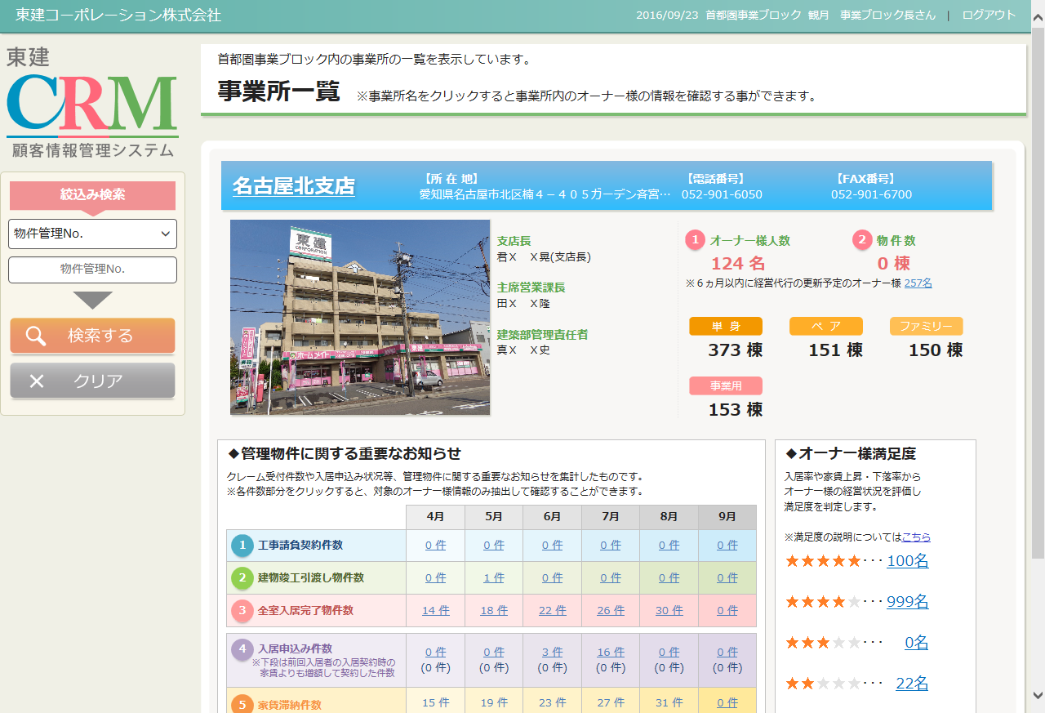
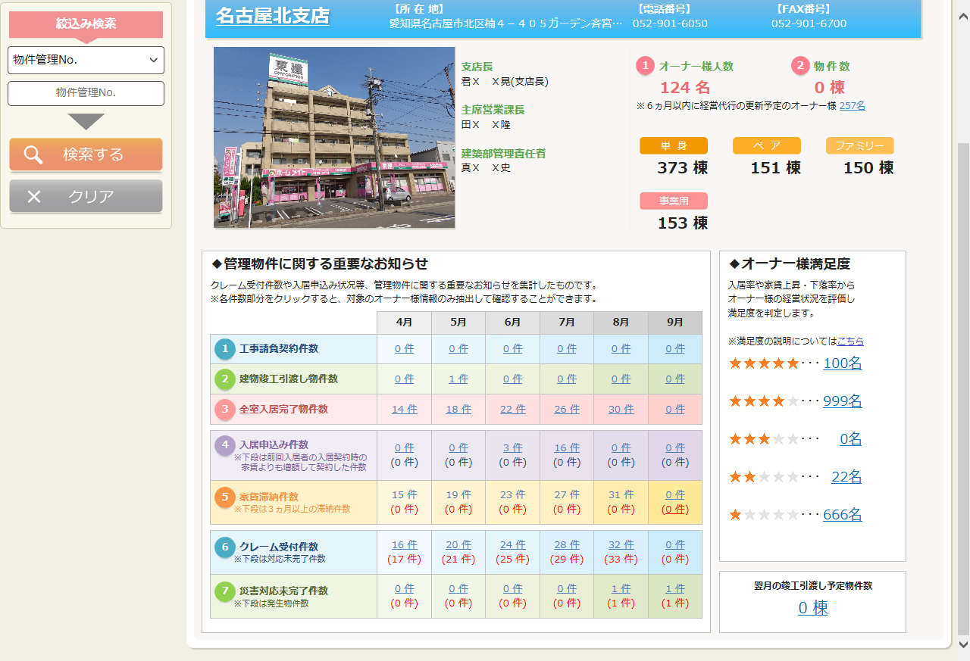
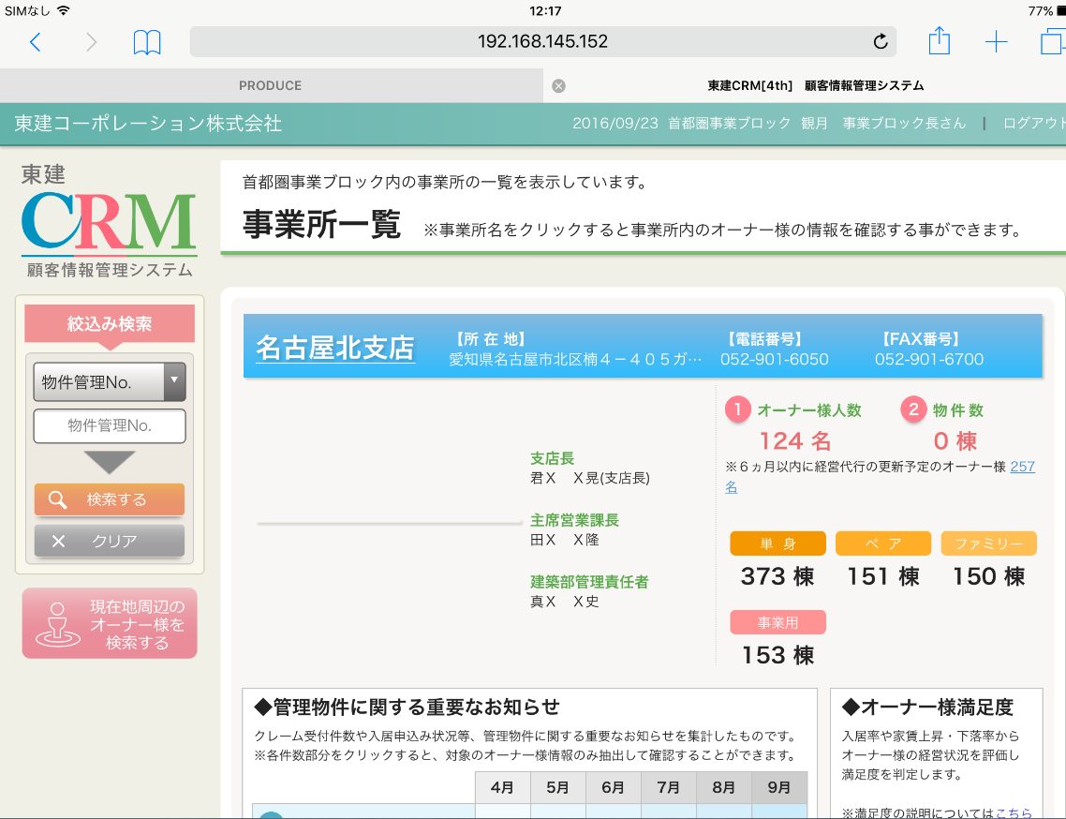
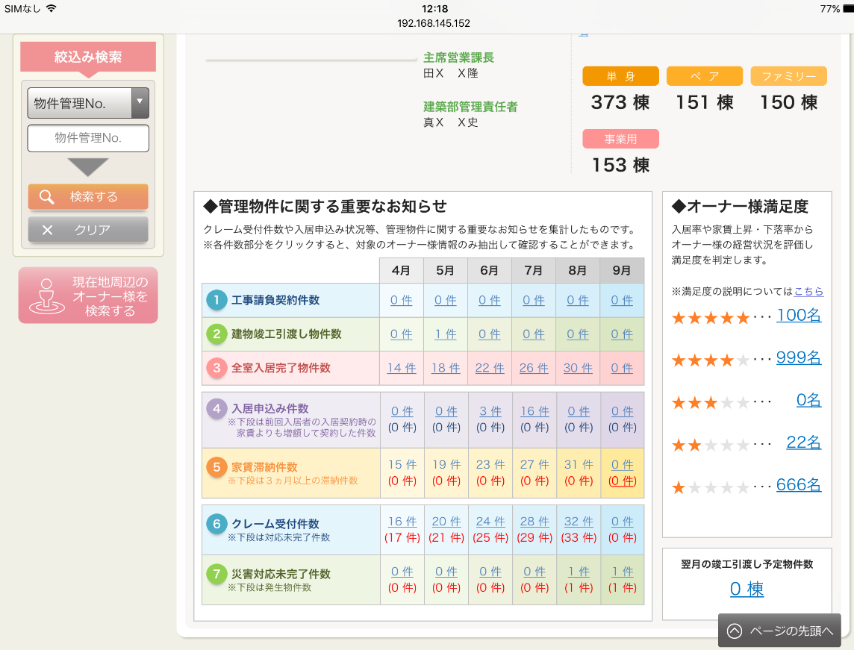
カテゴリ | 詳細設計書 | オーナー様管理台帳（ＣＲＭ） |  | 作成者 | 郭龍 | 作成日 | 2015-05-14 | 版番
サブシステム | トップページ | トップページ（本社） |  | 更新者 | 蔡薇薇 | 更新日 | 2016-09-23 | 1.3
ＩＤ | CRMG010300 | 名称 | 画面レイアウト

処理フロー
カテゴリ |  | 詳細設計書 |  | オーナー様管理台帳（ＣＲＭ） |  |  | 作成者 | 郭龍 | 作成日 | 2015-05-14 | 版番
サブシステム |  | トップページ |  | トップページ（本社） |  |  | 更新者 | 郭龍 | 更新日 | 2016-06-14 | 1.3
ＩＤ |  | CRMG010300 |  | 名称 |  | 処理フロー

 | フロー名 |  | 1.トップベージ（本社）画面初期化処理(A000)

開始

AS400

【A001】画面初期化

AS400賃貸条件データ
部門マスタ

SUCCESS21部屋情報
Success21店舗写真マスタ
【A002】事務所一覧設定

オーナー様判定情報
社員マスタ

【A003】訪問履歴のコメント 追加通知
PRODUCE物件情報
災害情報

訪問履歴情報
終了

メッセージ
画面
条件分岐
データ
処理
開始・終了

 | フロー名 |  | 2.事務所名リンク押下処理（B000）

開始

【B001】事務所名リンク押下処理

終了

メッセージ
画面
条件分岐
データ
処理
開始・終了

 | フロー名 |  | 3.検索処理（C000）

AS400

Success21物件情報
開始

災害情報

施主担当者情報

【C001】検索処理
共通マスタ

社員マスタ
 |  |  |  |  | ‘

商品マスタ
終了

メッセージ
画面
条件分岐
データ
処理
開始・終了

 | フロー名 |  | 4.スクロール処理（D000）

開始

【D001】画面データロ—ド処理

終了

メッセージ
画面
条件分岐
データ
処理
開始・終了

 | フロー名 |  | 5.ブロック一覧クリック処理（E000）

開始

【E001】ブロック一覧クリック処理

終了

メッセージ
画面
条件分岐
データ
処理
開始・終了

 | フロー名 |  | 6.検索のクリア処理(F000)

開始

【F001】検索のクリア処理

終了

メッセージ
画面
条件分岐
データ
処理
開始・終了

 | フロー名 |  | 7.管理物件に関する重要なお知らせクリック処理(G000)

開始

【G001】管理物件に関する重要なお知らせクリック処理

終了

メッセージ
画面
条件分岐
データ
処理
開始・終了

 | フロー名 |  | 8.経営代行更新予定物件のクリック処理(H000)

開始

【H001】経営代行更新予定物件のクリック処理

終了

メッセージ
画面
条件分岐
データ
処理
開始・終了

 | フロー名 |  | 9.現在地周辺のオーナー様を検索するボタンのクリック処理(I000)

開始

【I001】現在地周辺のオーナー様を検索するボタンのクリック処理

終了

メッセージ
画面
条件分岐
データ
処理
開始・終了

 | フロー名 |  | 10.判定内容の詳細リンクをクリック処理(J000)

開始

【J001】判定内容の詳細リンクを
クリック処理

終了

メッセージ
画面
条件分岐
データ
処理
開始・終了

 | フロー名 |  | 11.オーナー様満足度リンクをクリック処理(K000)

開始

【K001】オーナー様満足度リンクを
クリック処理

終了

メッセージ
画面
条件分岐
データ
処理
開始・終了

 | フロー名 |  | 12.翌月の竣工引渡し予定物件数リンクをクリック処理(L000)

開始

【L001】翌月の竣工引渡し予定物件数リンクをクリック処理

終了

メッセージ
画面
条件分岐
データ
処理
開始・終了

